Chi tiết địa chất
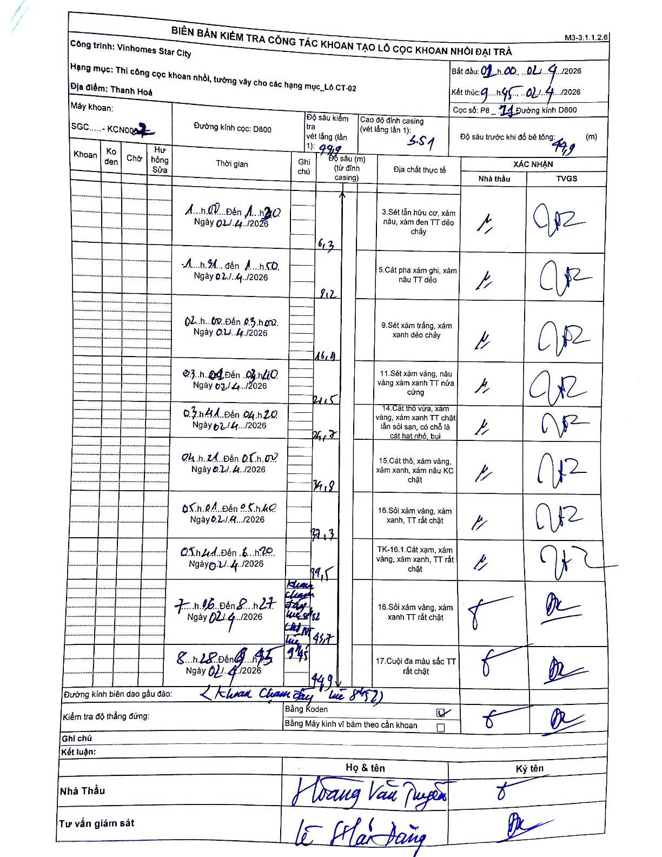
Dự án | Star City Thanh Hóa
Hạng mục | Thi công cọc khoan nhồi, tường vây cho các hạng mục_Lô CT-02
Tên bộ phận | Thi công cọc khoan nhồi, tường vây
Số hiệu cọc | P8-11
Tên Máy khoan | SGC-KCN0002
Đường kính | D800
Bắt đầu thi công | 01:00 02/04/2026
Kết thúc thi công | 09:45 02/04/2026

Địa chất TT | Đường kính | Mô tả lớp thiết kế | Từ (h) | Đến (h) | Cao độ từ | Cao độ đến | T.Gian (h) | Dài (m) | V (m/h) | Ghi chú
1 | D800 | Sét lẫn hữu cơ, xám nâu, xám đen TT dẻo chảy | 01:00 02/04/2026 | 01:20 02/04/2026 | 0 | 6.3 | 0.33 | 6.3 | 18.9
2 | D800 | Sét pha xám ghi, xám nâu TT dẻo | 01:31 02/04/2026 | 01:50 02/04/2026 | 6.3 | 9.2 | 0.32 | 2.9 | 9.16
3 | D800 | Sét xám trắng, xám xanh dẻo chảy | 02:08 02/04/2026 | 03:00 02/04/2026 | 9.2 | 16.4 | 0.87 | 7.2 | 8.31
4 | D800 | Sét xám vàng, nâu vàng xám xanh TT nửa cứng | 03:01 02/04/2026 | 04:10 02/04/2026 | 16.4 | 21.5 | 1.15 | 5.1 | 4.43
5 | D800 | Cát thô vừa, xám vàng, xám xanh TT chặt lẫn sỏi sạn, có chỗ là cát hạt nhỏ, bụi | 04:11 02/04/2026 | 04:20 02/04/2026 | 21.5 | 26.7 | 0.15 | 5.2 | 34.67
6 | D800 | Cát thô, xám vàng, xám xanh, xám nâu KC chặt | 04:21 02/04/2026 | 05:00 02/04/2026 | 26.7 | 31.9 | 0.65 | 5.2 | 8
7 | D800 | Sỏi xám vàng, xám xanh, TT rất chặt | 05:01 02/04/2026 | 05:40 02/04/2026 | 31.9 | 37.3 | 0.65 | 5.4 | 8.31
8 | D800 | TK-16.1.Cát xạm, xám vàng, xám xanh, TT rất chặt | 05:41 02/04/2026 | 06:20 02/04/2026 | 37.3 | 39.5 | 0.65 | 2.2 | 3.38
9 | D800 | Sỏi xám vàng, xám xanh TT rất chặt | 07:16 02/04/2026 | 08:27 02/04/2026 | 39.5 | 43.7 | 1.18 | 4.2 | 3.55
10 | D800 | Cuội đa màu sắc TT rất chặt | 08:28 02/04/2026 | 09:45 02/04/2026 | 43.7 | 44.9 | 1.28 | 1.2 | 0.94

ẢNH BIÊN BẢN GỐC

